PEDIDO
 |  | FORMATO DE PEDIDO
 |  | 1.- DATOS DE FACTURACIÓN |  | RAZÓN SOCIAL: |  |  |  |  |  |  |  |  |  |  |  |  | NÚMERO DE CLIENTE |  |  |  | NÚMERO DE PEDIDO
 |  |  |  | DIRECCIÓN:
 |  |  |  | COLONIA: |  |  |  |  | CÓDIGO POSTAL:
 |  |  |  | CIUDAD: |  |  |  |  | ESTADO: |  |  |  |  |  |  |  |  V-08052026 |  |  |  | LAZZAR SA DE CV MAR EGEO 1514 COL. COUNTRY CLUB CP. 44610 GUADALAJARA, JALISCO, MÉXICO LME070521N11
Buscadores (Google) |  |  |  | RFC: |  |  |  |  | GIRO DE LA EMPRESA:
 |  |  |  | RÉGIMEN FISCAL:
Redes Sociales |  | 2.- DATOS GENERALES DEL CLIENTE |  | COMPRADOR: |  |  |  |  | COMPRADOR 2:
Chat Online |  |  |  | CORREO: |  |  |  |  | CORREO 2:
 |  |  |  | TELÉFONO: |  |  |  |  | CELULAR:
 |  |  |  | ¿COMO SE CONTACTO AL CLIENTE? | Recompra | Buscadores (Google) |  | Chat Online | Publicidad tradicional |  | Pedido Online |  |  | Mercado Libre
0 |  |  |  |  | Prospección | Redes Sociales |  | Recomendado | Otro | Amazon |  | Mailing |  |  |  |  | VENDEDOR:
6 |  | 3.- FORMA DE PAGO Y CONTACTO PARA ENVÍO DE FACTURAS |  | PERSONA PAGOS: |  |  |  |  |  | 5.- CONDICIONES DE PAGO |  |  | 100% ANTICIPO |  |  |  |  |  | FECHA INGRESO: |  |  | 2026-05-08
 |  |  |  | CORREO FACTURAS: |  |  |  |  |  |  |  |  | 50% ANTICIPO
 |  |  |  | TELÉFONO PAGOS: |  |  |  |  |  |  |  |  | OTRA CANTIDAD (anticipo): |  |  |  | ESPECIFICAR MONTO
 |  |  |  | FORMA DE PAGO | 99 POR DEFINIR |  |  |  |  |  |  |  | VENDEDOR AUTORIZA |  |  |  |  |  | FECHA APROX. DE EMBARQUE: |  |  | 2026-05-13
 |  |  |  | MÉTODO DE PAGO | PAGO EN PARCIALIDADES O DIFERIDO (PPD) |  |  |  |  |  |  |  | PAGO ANTES DE EMBARQUE
FALSE |  |  |  | USO DE CFDI | GASTOS EN GENERAL G03 |  |  |  |  |  |  |  | POR CONFIRMAR |  |  |  | $406.00
 |  |  |  | O.C. | REFERENCIAR OC EN FACT.:
FALSE |  | 4.- DATOS DE ENVIÓ |  |  | ENVIAR AL DOMICILIO FISCAL |  | ¿EMBARCAR CON OTROS PEDIDOS? |  |  |  |  |  |  |  |  |  |  | EMPAQUE ECOLÓGICO, SIN BOLSAS DE PLÁSTICO. ¡ Gracias por ayudarnos a cuidar el medio ambiente !
FALSE |  |  |  | DESTINATARIO: |  |  |  |  | EMPRESA
 |  |  |  | TELÉFONO: |  |  |  |  | CELULAR: |  |  |  |  |  |  |  |  | EMBARQUE PARCIAL. Es posible embarcar parcialidad facturada de lo disponible en inventario. |  |  | Comentarios parcialidad:
 |  |  |  | DIRECCIÓN:
 |  |  |  | COLONIA: |  |  |  |  | CÓDIGO POSTAL:
FALSE |  |  |  | CIUDAD: |  |  |  |  | ESTADO:
 |  |  |  | REFERENCIAS ADICIONALES: | Entre las calles… Frente a… |  |  |  |  |  |  | CLASIFICACIÓN: |  |  | A |  | FECHA PARCIALIDAD: |  |  |  |  | N/A

 | TIPO | BORDADO | Cant. | Tipo de Prenda | Descripción CABALLERO |  | Color |  | Código | 2XCH 32 | XCH 34 | CH 36 | M 38 | G 40 | XG 42 | 2XG 44/46 | 3XG 48/50 | - | - | - | PRECIO |  | TOTAL
 |  |  | 0 |  |  |  |  |  |  |  |  |  |  |  |  |  |  |  |  |  | $- |  | $-
 |  |  | 0 |  |  |  |  |  |  |  |  |  |  |  |  |  |  |  |  |  | $- |  | $-
 |  |  | 0 |  |  |  |  |  |  |  |  |  |  |  |  |  |  |  |  |  | $- |  | $-
 |  |  | 0 |  |  |  |  |  |  |  |  |  |  |  |  |  |  |  |  |  | $- |  | $-
 |  |  | 0 |  |  |  |  |  |  |  |  |  |  |  |  |  |  |  |  |  | $- |  | $-
 |  | BORDADO | Cant. | Tipo de Prenda | Descripción CABALLERO |  | Color |  | Código | 28 | 30 | 32 | 34 | 36 | 38 | 40 | 42 | 44 | 46 | 48 | PRECIO |  | TOTAL
 |  |  | 0 |  |  |  |  |  |  |  |  |  |  |  |  |  |  |  |  |  | $- |  | $-
 |  |  | 0 |  |  |  |  |  |  |  |  |  |  |  |  |  |  |  |  |  | $- |  | $-
 |  |  | 0 |  |  |  |  |  |  |  |  |  |  |  |  |  |  |  |  |  | $- |  | $-
 |  |  | 0 |  |  |  |  |  |  |  |  |  |  |  |  |  |  |  |  |  | $- |  | $-
 |  |  | 0 |  |  |  |  |  |  |  |  |  |  |  |  |  |  |  |  |  | $- |  | $-
 |  | BORDADO | Cant. | Tipo de Prenda | Descripción DAMA |  | Color |  | Código | 2XCH 24 | XCH 26 | CH 28 | M 30 | G 32 | XG 34 | 2XG 36/38 | 3XG 40/42 | - | - | - | PRECIO |  | TOTAL
 |  |  | 0 |  |  |  |  |  |  |  |  |  |  |  |  |  |  |  |  |  | $- |  | $-
 |  |  | 0 |  |  |  |  |  |  |  |  |  |  |  |  |  |  |  |  |  | $- |  | $-
 |  |  | 0 |  |  |  |  |  |  |  |  |  |  |  |  |  |  |  |  |  | $- |  | $-
 |  |  | 0 |  |  |  |  |  |  |  |  |  |  |  |  |  |  |  |  |  | $- |  | $-
 |  |  | 0 |  |  |  |  |  |  |  |  |  |  |  |  |  |  |  |  |  | $- |  | $-
 |  | BORDADO | Cant. | Tipo de Prenda | Descripción DAMA |  | Color |  | Código | 3 | 5 | 7 | 9 | 11 | 13 | 15 | 17 | 19 | 21 | 23 | PRECIO |  | TOTAL
 |  |  | 0 |  |  |  |  |  |  |  |  |  |  |  |  |  |  |  |  |  | $- |  | $-
 |  |  | 0 |  |  |  |  |  |  |  |  |  |  |  |  |  |  |  |  |  | $- |  | $-
 |  |  | 0 |  |  |  |  |  |  |  |  |  |  |  |  |  |  |  |  |  | $- |  | $-
 |  |  | 0 |  |  |  |  |  |  |  |  |  |  |  |  |  |  |  |  |  | $- |  | $-
 |  |  | 0 |  |  |  |  |  |  |  |  |  |  |  |  |  |  |  |  |  | $- |  | $-
 |  |  | Cant. | Tipo de Prenda | Descripción CALZADO |  | Color |  | Código | 22 | 23 | 24 | 25 | 26 | 27 | 28 | 29 | 30 | 31 | 32 | PRECIO |  | TOTAL
 |  |  | 0 |  |  |  |  |  |  |  |  |  |  |  |  |  |  |  |  |  | $- |  | $-
 |  |  | 0 |  |  |  |  |  |  |  |  |  |  |  |  |  |  |  |  |  | $- |  | $-
 |  |  | 0 |  |  |  |  |  |  |  |  |  |  |  |  |  |  |  |  |  | $- |  | $-
 |  |  | 0 |  |  |  |  |  |  |  |  |  |  |  |  |  |  |  |  |  | $- |  | $-
 |  |  | 0 |  |  |  |  |  |  |  |  |  |  |  |  |  |  |  |  |  | $- |  | $-
 |  | BORDADOS Y SERVICIOS:
 |  | 0 |  | TOTAL DE PRENDAS |  | NOTA: LAS PRENDAS QUE LLEVAN BORDADO O IMPRESIÓN SE SEÑALAN CON UNA "X" DEL LADO IZQUIERDO EN EL LISTADO DE PRENDAS, LOS DETALLES DE TAMAÑO, POSICIÓN Y COLOR SE REALIZAN EN LA HOJA 2 DE "BORDADOS" EN ÉSTE MISMO FORMATO. |  |  |  |  |  |  |  | ¿LLEVA BORDADO ? (VER HOJA 2 DE BORDADOS) |  |  |  | ¿LLEVA PERSONALIZADO?: (VER HOJA 3 DE BORDADOS) |  |  |  | PRECIO | TOTAL
 |  | 1 |  | ENVÍO |  |  |  |  |  |  |  |  |  |  |  |  |  |  |  |  |  | $350.00 | $350.00
 |  | 0 |  | PROGRAMA DE BORDADOS |  |  |  |  |  |  |  |  |  |  |  |  |  |  |  |  |  | $- | $-
 |  | 0 |  | BORDADO LOGOTIPO (INCLUIDO) |  |  |  |  |  |  |  |  |  |  |  |  |  |  |  |  |  | $- | $-
 |  | 0 |  | BORDADO PANTALONES EXTRAS |  |  |  |  |  |  |  |  |  |  |  |  |  |  |  |  |  | $- | $-
FALSE |  | OBSERVACIONES ADICIONALES: |  |  |  |  |  |  |  | CUENTA BANCARIA: |  |  |  |  | PAGOS: |  |  |  |  |  |  | SUBTOTAL | $350.00

FALSE |  |  |  |  |  |  |  |  |  | BANORTE-IXE BENEFICIARIO: LAZZAR SA DE CV NUMERO DE CUENTA: 0018175759 CLABE INTERBANCARIA: 072 320 00018175759 5 |  |  |  |  | PAGO ANTICIPO |  |  | $- |  |  |  | IVA | $56.00

 |  |  |  |  |  |  |  |  |  |  |  |  |  |  | PAGO RESTANTE |  |  | $406.00 |  |  |  | TOTAL | $406.00

 |  | "No hay cambios en pedidos una vez que hayan sido confirmados. No hay devoluciones en mercancía bordada. La fecha de embarque puede incrementarse dependiendo de la disponibilidad del inventario"

BORDADOS
 | ORDEN DE BORDADO |  |  |  | 0 |  |  | 0
FALSE |  | Acepto posiciones, tamaños y colores.*Una vez aceptado no se realizan cambios en prendas bordadas.
FALSE |  | ¿LLEVA PERSONALIZADO? (VER HOJA 3 DE BORDADOS)
TRUE | ¿EL BORDADO SE PIERDE EN LAS PRENDAS? |  |  |  |  |  |  |  | 4
FALSE | DUMMY
 | 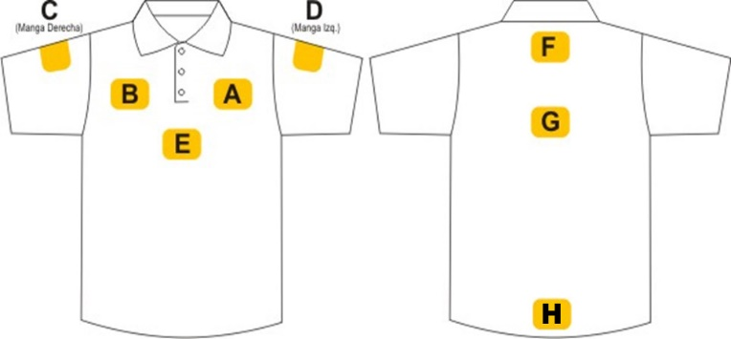 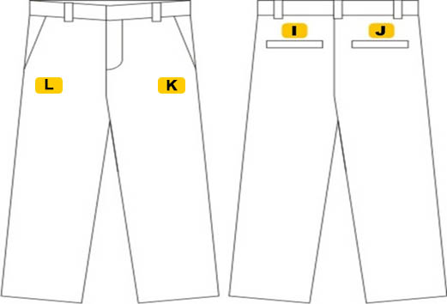

 | A | FRENTE IZQUIERDO | B | FRENTE DERECHO |  | C | MANGA DERECHA
 | MEDIDAS: |  | MEDIDAS: |  |  | MEDIDAS:
 | Colores : |  | Colores : |  |  | Colores :

 | D | MANGA IZQUIERDA | F | ESPALDA ALTA |  | K | FRENTE IZQUIERDO PANTALÓN
 | MEDIDAS: |  | MEDIDAS: |  |  | MEDIDAS:
 | Colores : |  | Colores : |  |  | Colores :

 | OBSERVACIONES ADICIONALES :

